Worksheet
 | Alklima B.V.
 | Van Hennaertweg 29
 | 2952 CA Alblasserdam
 | NEDERLAND
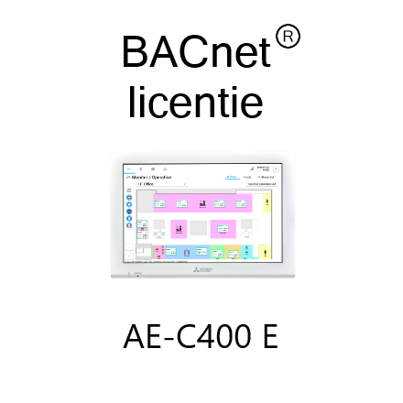
Code | BACNET LICENTIE AE-C400
Product | BACnet connection licentie t.b.v. AE-C400

Overige gegevens
Naam |  | Waarde | Eenheid
Communicatiebus |  | Ethernet
Communicatieprotocol |  | BACnet

